КЭ 005
 |  |  |  | ГОСТ 3.1404-86 форма 3

Дубл.
Взам.
Подл.
 |  |  |  |  |  | Листов | Лист
 |  |  |  |  |  | 1 | 1
Разраб. | Бабушкин Д. А. | САПТ гр. 42Т | КП 15.02.08975.2019 ТД |  | 00082 60.142.00001
Проверил | Булаева Т. Н.

 |  | Вал шнекового транспортёра |  |  |  |  |  | 005
Н.контр.
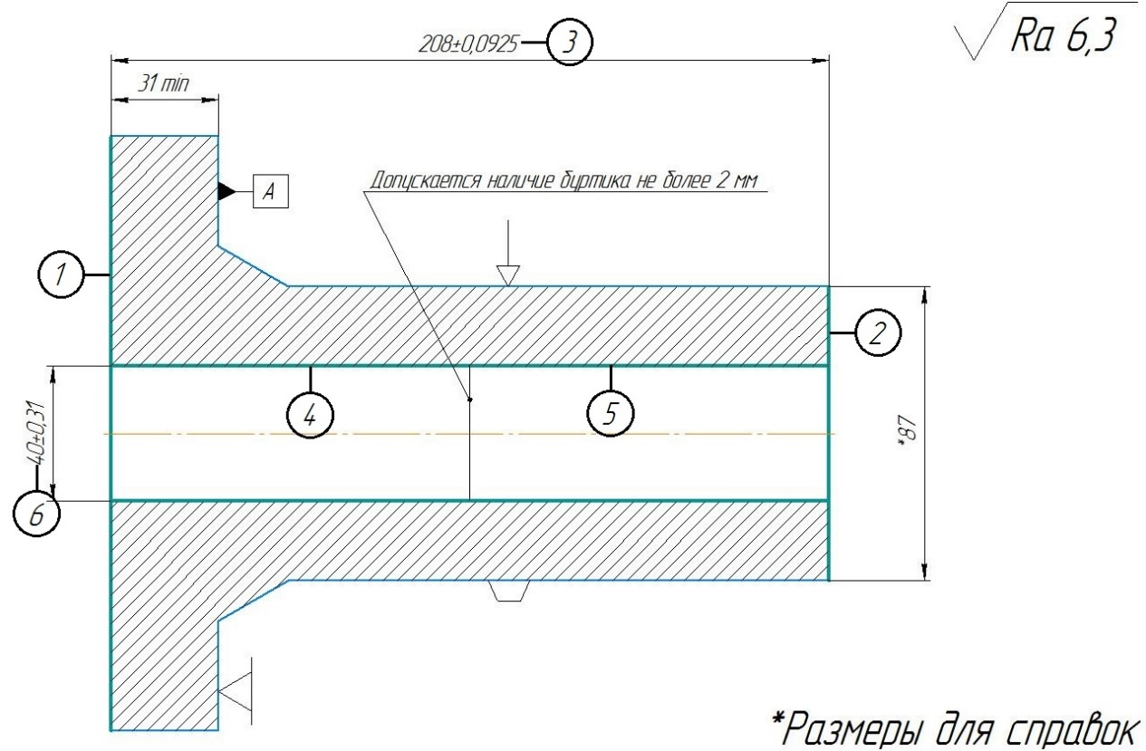

КЭ

КЭ 010
 |  |  |  | ГОСТ 3.1404-86 форма 3

Дубл.
Взам.
Подл.
 |  |  |  |  |  | Листов | Лист
 |  |  |  |  |  | 1 | 1
Разраб. | Бабушкин Д. А. | САПТ гр. 42Т | КП 15.02.08975.2019 ТД |  | 00082 60.142.00001
Проверил | Булаева Т. Н.

 |  | Вал шнекового транспортёра |  |  |  |  |  | 010
Н.контр.
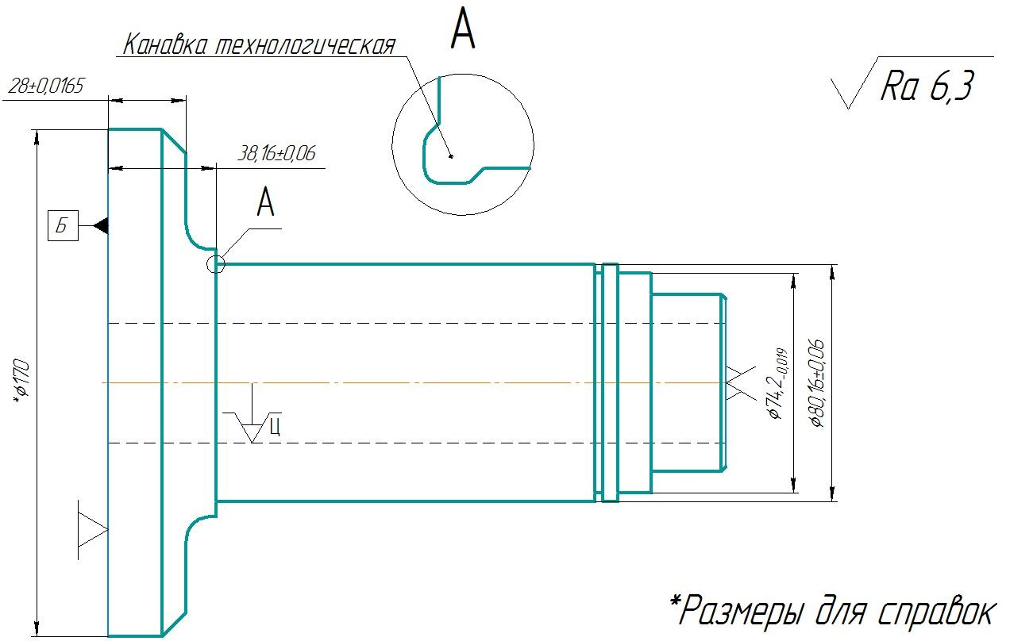

КЭ

КЭ 015
 |  |  |  | ГОСТ 3.1404-86 форма 3

Дубл.
Взам.
Подл.
 |  |  |  |  |  | Листов | Лист
 |  |  |  |  |  | 1 | 1
Разраб. | Бабушкин Д. А. | САПТ гр. 42Т | КП 15.02.08975.2019 ТД |  | 00082 60.142.00001
Проверил | Булаева Т. Н.

 |  | Вал шнекового транспортёра |  |  |  |  |  | 015
Н.контр.
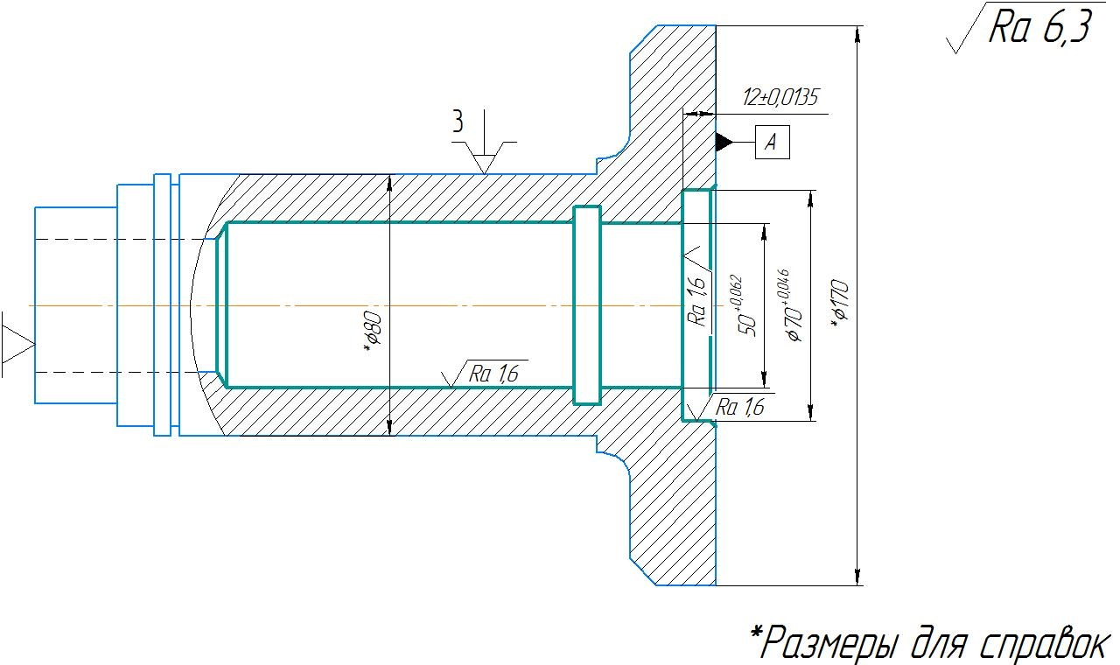

КЭ

КЭ 025
 |  |  |  | ГОСТ 3.1404-86 форма 3

Дубл.
Взам.
Подл.
 |  |  |  |  |  | Листов | Лист
 |  |  |  |  |  | 1 | 1
Разраб. | Бабушкин Д. А. | САПТ гр. 42Т | КП 15.02.08975.2019 ТД |  | 00082 60.142.00001
Проверил | Булаева Т. Н.

 |  | Вал шнекового транспортёра |  |  |  |  |  | 025
Н.контр.
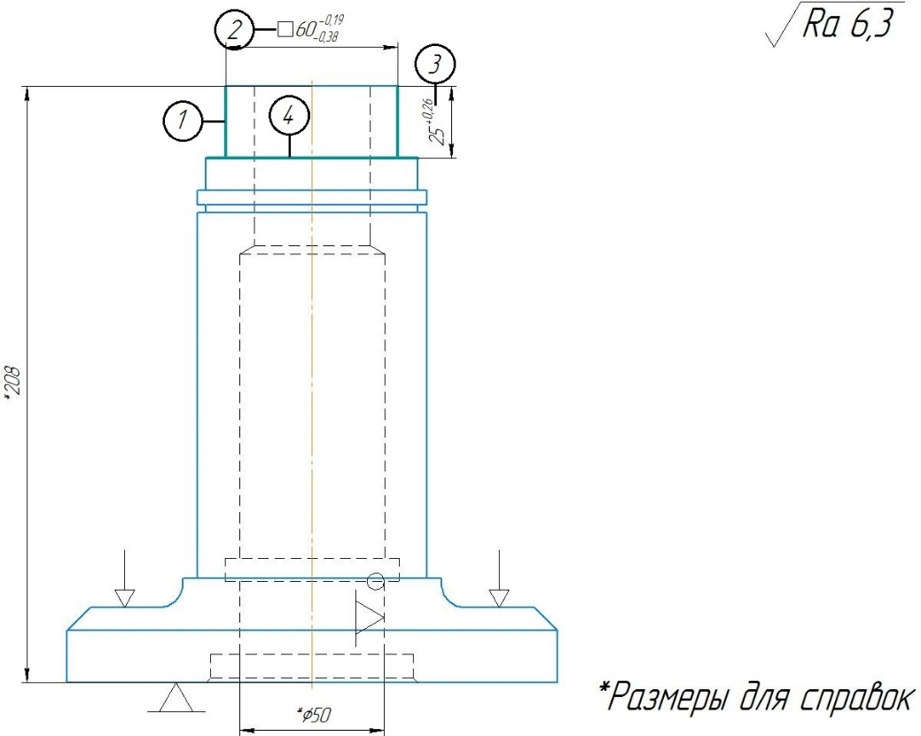

КЭ

КЭ 035
 |  |  |  | ГОСТ 3.1404-86 форма 3

Дубл.
Взам.
Подл.
 |  |  |  |  |  | Листов | Лист
 |  |  |  |  |  | 1 | 1
Разраб. | Бабушкин Д. А. | САПТ гр. 42Т | КП 15.02.08975.2019 ТД |  | 00082 60.142.00001
Проверил | Булаева Т. Н.

 |  | Вал шнекового транспортёра |  |  |  |  |  | 0,35
Н.контр.
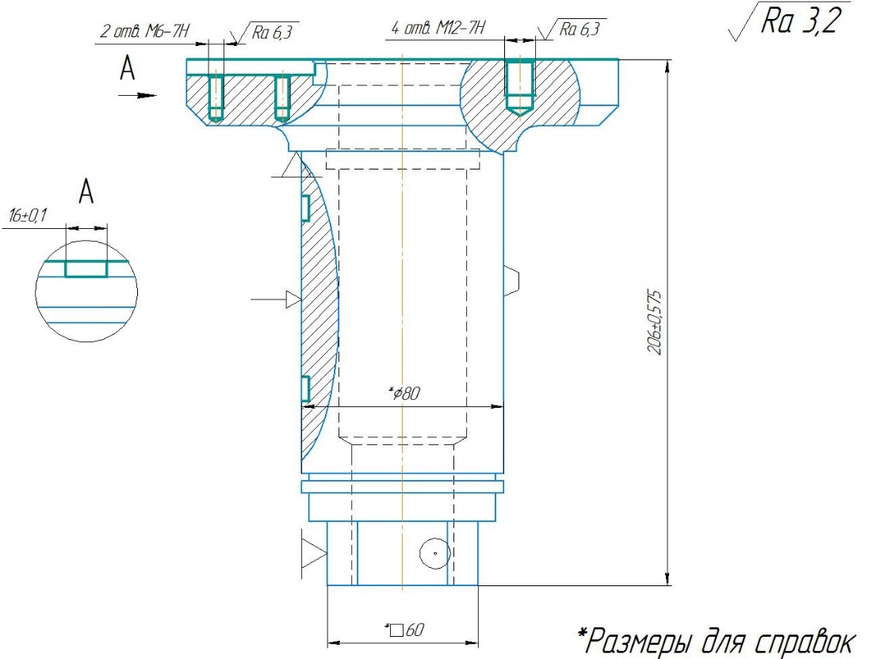

КЭ

КЭ 050
 |  |  |  | ГОСТ 3.1404-86 форма 3

Дубл.
Взам.
Подл.
 |  |  |  |  |  | Листов | Лист
 |  |  |  |  |  | 1 | 1
Разраб. | Бабушкин Д. А. | САПТ гр. 42Т | КП 15.02.08975.2019 ТД |  | 00082 60.142.00001
Проверил | Булаева Т. Н.

 |  | Вал шнекового транспортёра |  |  |  |  |  | 050
Н.контр.
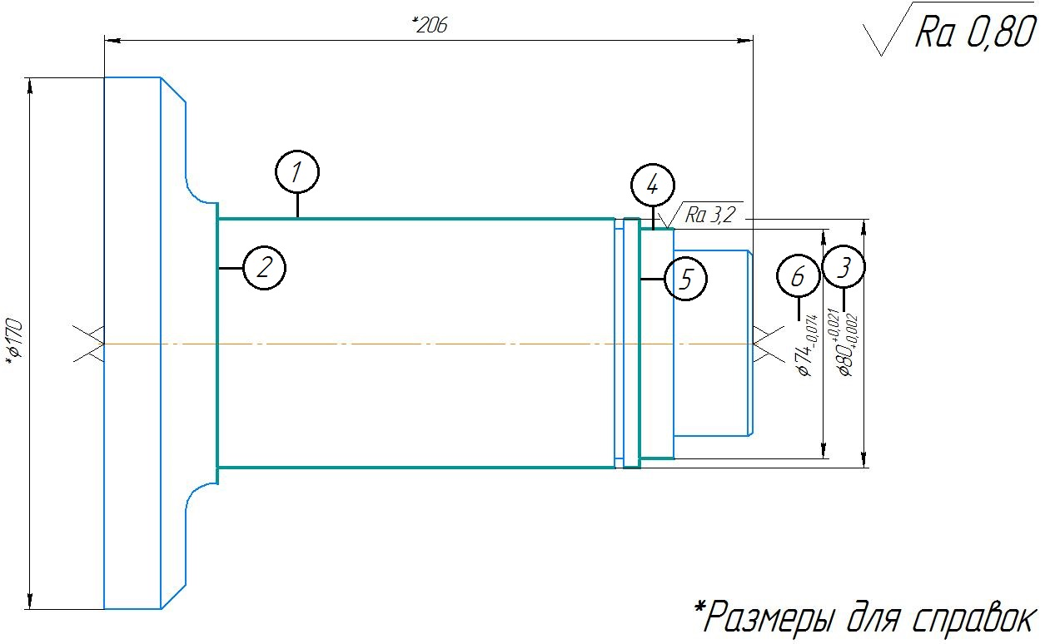

КЭ

